Gráficos
GRÁFICOS

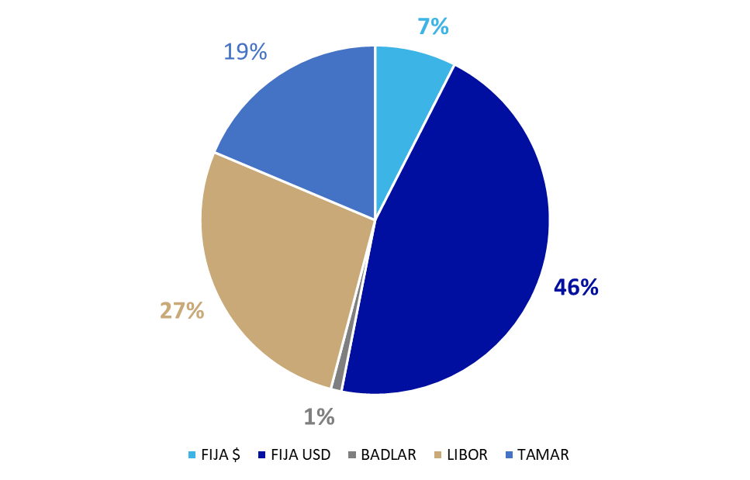
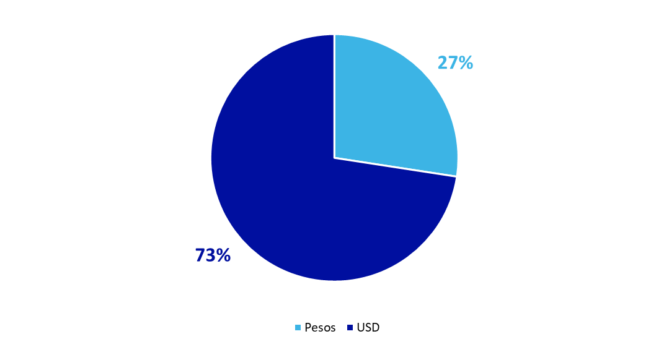
COMPOSICIÓN DE LA DEUDA PÚBLICA POR TASA DE INTERÉS | COMPOSICIÓN DE LA DEUDA PÚBLICA POR MONEDA
% del Total | % del Total

PERFIL DE VENCIMIENTO DEUDA PÚBLICA EN PESOS | PERFIL DE VENCIMIENTO DEUDA PÚBLICA EN DÓLARES
Millones de $ | Millones de USD

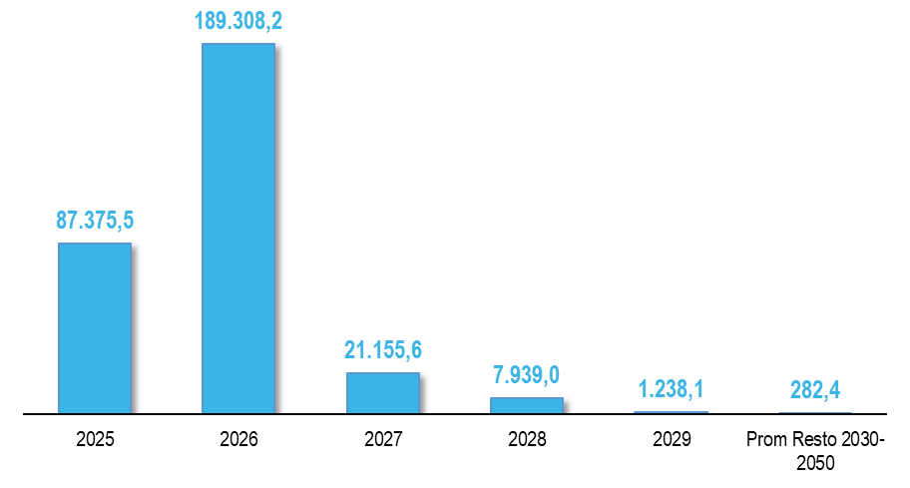
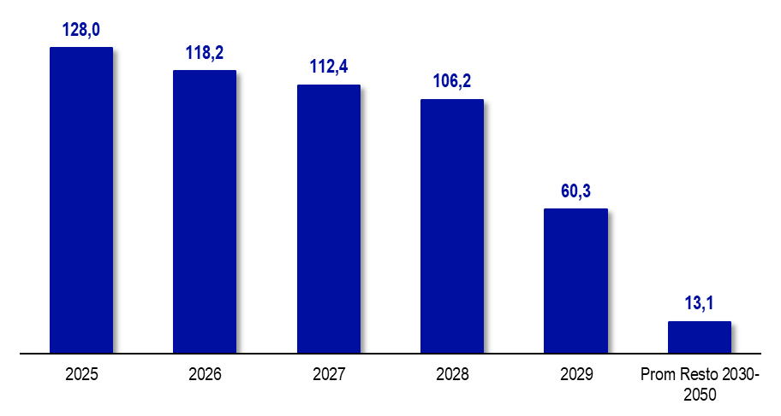

PERFIL DE VENCIMIENTOS DEUDA PÚBLICA EN PESOS POR TIPO DE SERVICIO | PERFIL DE VENCIMIENTOS DEUDA PÚBLICA EN DÓLARES POR TIPO DE SERVICIO
Millones de $. Capital e Interés como % del servicio total | Millones de USD. Capital e Interés como % del servicio total

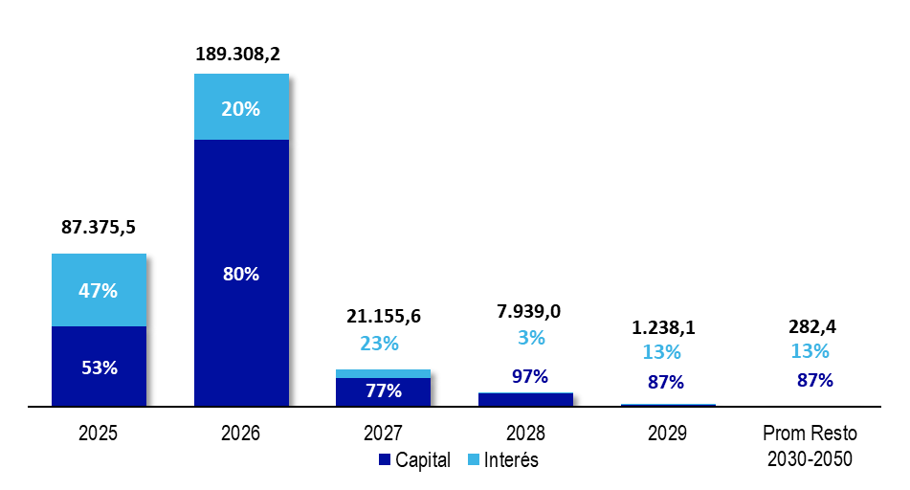

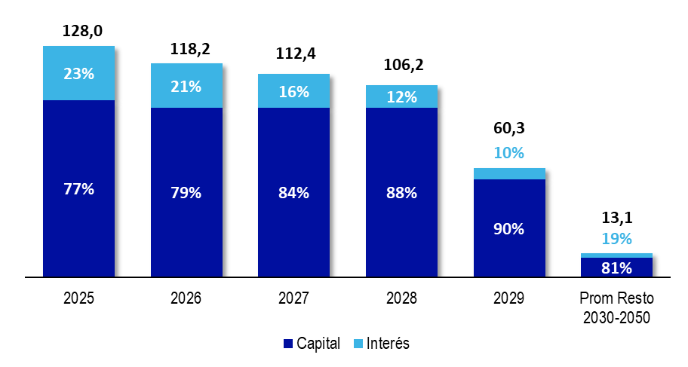

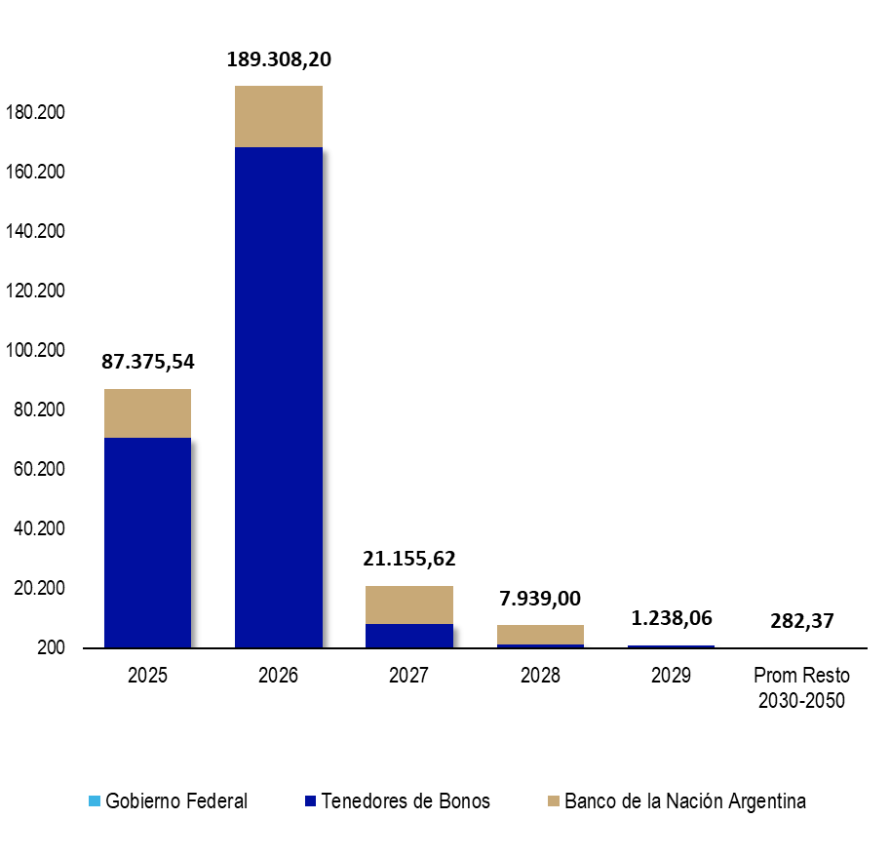
PERFIL DE VENCIMIENTO DEUDA PÚBLICA EN PESOS POR ACREEDOR | PERFIL DE VENCIMIENTO DEUDA PÚBLICA EN DÓLARES POR ACREEDOR
Millones de $ | Millones de USD

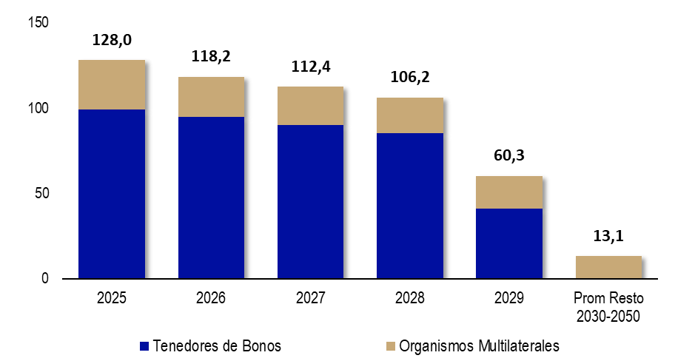

Evolución Deuda Total
EVOLUCIÓN STOCK DEUDA CONSOLIDADA Y DEUDA FLOTANTE
En Millones de Especie

 | Mar-14 | Jun-14 | Sep-14 | Dec-14 | Mar-15 | Jun-15 | Sep-15 | Dec-15 | Mar-16 | Jun-16 | Sep-16 | Dec-16 | Mar-17 | Jun-17 | Sep-17 | Dec-17 | Mar-18 | Jun-18 | Sep-18 | Dec-18 | Mar-19 | Jun-19 | Sep-19 | Dec-19 | Mar-20 | Jun-20 | Sep-20 | Dec-20 | Mar-21 | Jun-21 | Sep-21 | Dec-21 | Mar-22 | Jun-22 | Sep-22 | Dec-22 | Mar-23 | Jun-23 | Sep-23 | Dec-23 | Mar-24 | Jun-24 | Sep-24 | Dec-24 | Mar-25 | Jun-25
(1) Deuda Consolidada ADMINISTRACIÓN CENTRAL | 8,781.72 | 8,719.68 | 8,671.31 | 9,251.62 | 8,711.33 | 8,883.30 | 8,777.94 | 14,590.03 | 15,552.77 | 23,183.66 | 24,968.60 | 26,143.37 | 26,357.58 | 32,363.69 | 32,739.97 | 33,066.92 | 35,523.53 | 42,512.10 | 49,897.67 | 48,061.67 | 54,971.13 | 57,477.57 | 70,107.67 | 73,073.39 | 76,873.59 | 81,321.30 | 87,659.72 | 98,086.70 | 105,498.40 | 104,307.61 | 109,501.85 | 118,375.03 | 125,218.25 | 136,288.86 | 152,793.80 | 173,744.05 | 184,002.78 | 217,722.16 | 264,718.18 | 552,742.44 | 603,697.48 | 631,573.64 | 620,637.81 | 645,034.90 | 685,074.16 | 835,005.49
(2) Deuda Flotante ADMINISTRACIÓN CENTRAL (a) | 814.07 | 1,334.77 | 1,606.36 | 2,059.99 | 1,532.23 | 2,787.27 | 3,436.84 | 4,751.35 | 1,748.52 | 1,979.89 | 2,005.68 | 2,713.09 | 1,455.46 | 2,358.15 | 2,403.99 | 3,051.19 | 2,887.47 | 2,566.07 | 2,260.55 | 5,907.52 | 2,465.17 | 4,329.95 | 4,646.94 | 9,439.51 | 3,694.68 | 6,793.20 | 7,216.95 | 15,771.23 | 4,714.84 | 8,017.07 | 12,560.36 | 26,355.93 | 7,068.7 | 12,519.5 | 14,153.6 | 50,923.5 | 16,141.7 | 26,252.6 | 64,142.6 | 71,578.8 | 32,108.2 | 50,021.5 | 65,997.7 | 218,772.9 | 74,748.5 | 96,999.8 | (p)
(1+2)= (3) Deuda TOTAL ADMINISTRACIÓN CENTRAL | 9,595.79 | 10,054.45 | 10,277.67 | 11,311.61 | 10,243.56 | 11,670.57 | 12,214.78 | 19,341.37 | 17,301.29 | 25,163.55 | 26,974.28 | 28,856.46 | 27,813.04 | 34,721.85 | 35,143.97 | 36,118.11 | 38,411.01 | 45,078.17 | 52,158.22 | 53,969.19 | 57,436.30 | 61,807.52 | 74,754.61 | 82,512.90 | 80,568.27 | 88,114.50 | 94,876.67 | 113,857.93 | 110,213.24 | 112,324.68 | 122,062.21 | 144,730.96 | 132,286.93 | 148,808.39 | 166,947.42 | 224,667.54 | 200,144.48 | 243,974.75 | 328,860.74 | 624,321.20 | 635,805.70 | 681,595.14 | 686,635.54 | 863,807.78 | 759,822.63 | 932,005.26
(A) (IPC Junio 2025) /(IPC Periodo) | 188.554 | 173.223 | 162.784 | 153.687 | 146.280 | 138.062 | 130.963 | 122.579 | 107.564 | 96.965 | 92.859 | 88.336 | 83.161 | 78.909 | 75.092 | 70.767 | 66.360 | 61.029 | 53.495 | 47.934 | 42.863 | 39.150 | 34.782 | 31.131 | 28.881 | 27.430 | 25.497 | 22.887 | 20.269 | 18.264 | 16.715 | 15.179 | 13.077 | 11.147 | 9.134 | 7.794 | 6.404 | 5.170 | 3.840 | 2.504 | 1.653 | 1.394 | 1.243 | 1.150 | 1.060 | 1.000
(3) x (A) = Deuda TOTAL ADMINISTRACIÓN CENTRAL medida en PESOS de Junio de 2025 | 1,809,319.88 | 1,741,658.87 | 1,673,035.74 | 1,738,443.09 | 1,498,426.91 | 1,611,264.53 | 1,599,687.05 | 2,370,837.24 | 1,860,988.85 | 2,439,977.23 | 2,504,796.03 | 2,549,058.70 | 2,312,947.88 | 2,739,877.86 | 2,639,040.73 | 2,555,981.07 | 2,548,971.41 | 2,751,063.36 | 2,790,186.65 | 2,586,954.41 | 2,461,897.19 | 2,419,775.88 | 2,600,109.12 | 2,568,692.09 | 2,326,902.04 | 2,417,010.27 | 2,419,094.36 | 2,605,831.03 | 2,233,892.94 | 2,051,507.19 | 2,040,222.95 | 2,196,829.19 | 1,729,916.50 | 1,658,817.70 | 1,524,889.47 | 1,751,005.52 | 1,281,775.68 | 1,261,419.07 | 1,262,708.32 | 1,563,571.77 | 1,050,793.66 | 949,929.15 | 853,197.54 | 993,801.35 | 805,499.15 | 932,005.26
(B) TIPO DE CAMBIO COMUNICACIÓN 3500 BCRA ÚLTIMO DÍA HÁBIL CADA TRIMESTRE | 8.010 | 8.133 | 8.464 | 8.552 | 8.820 | 9.087 | 9.419 | 13.005 | 14.582 | 14.920 | 15.263 | 15.850 | 15.382 | 16.599 | 17.318 | 18.774 | 20.143 | 28.862 | 40.897 | 37.808 | 43.353 | 42.448 | 57.558 | 59.895 | 64.470 | 70.455 | 76.175 | 84.145 | 91.985 | 95.727 | 98.735 | 102.750 | 110.978 | 125.215 | 147.315 | 177.128 | 208.988 | 256.675 | 350.008 | 808.483 | 857.417 | 911.750 | 970.917 | 1032.500 | 1073.875 | 1194.083
(3) / (B) Deuda TOTAL ADMINISTRACIÓN CENTRAL medida en USD | 1,198.01 | 1,236.30 | 1,214.24 | 1,322.69 | 1,161.44 | 1,284.39 | 1,296.80 | 1,487.23 | 1,186.51 | 1,686.57 | 1,767.26 | 1,820.57 | 1,808.18 | 2,091.87 | 2,029.30 | 1,923.82 | 1,906.89 | 1,561.87 | 1,275.36 | 1,427.44 | 1,324.84 | 1,456.07 | 1,298.76 | 1,377.63 | 1,249.71 | 1,250.65 | 1,245.51 | 1,353.12 | 1,198.17 | 1,173.39 | 1,236.26 | 1,408.57 | 1,192.01 | 1,188.42 | 1,133.27 | 1,268.39 | 957.68 | 950.52 | 939.58 | 772.21 | 741.54 | 747.57 | 707.20 | 836.62 | 707.55 | 780.52
(4) Deuda Flotante DESCENTRALIZADAS Y CUENTAS ESPECIALES | 314.47 | 478.86 | 474.58 | 778.13 | 718.73 | 1,298.84 | 1,625.11 | 1,674.59 | 618.91 | 722.13 | 633.77 | 935.87 | 698.35 | 879.26 | 836.88 | 898.69 | 1,153.67 | 1,117.76 | 973.23 | 2,081.86 | 1,166.29 | 1,994.24 | 1,582.17 | 3,973.49 | 1,829.55 | 1,967.27 | 2,306.01 | 4,480.37 | 1,986.78 | 3,455.35 | 3,173.60 | 5,889.66 | 3,272.6 | 4,502.07 | 5,201.91 | 15,849.08 | 6,932.11 | 9,414.14 | 7,973.27 | 26,319.37 | 20,209.14 | 30,219.13 | 35,409.55 | 93,742.17 | 39,749.09 | 53,262.85 | (p)
(3+4) x (A)= Deuda TOTAL medida en PESOS de Junio de 2025 | 1,868,613.78 | 1,824,608.46 | 1,750,290.08 | 1,858,030.69 | 1,603,562.70 | 1,790,584.78 | 1,812,517.11 | 2,576,106.00 | 1,927,561.21 | 2,509,998.47 | 2,563,647.32 | 2,631,729.67 | 2,371,023.04 | 2,809,259.33 | 2,701,883.61 | 2,619,579.09 | 2,625,529.16 | 2,819,278.95 | 2,842,249.22 | 2,686,746.05 | 2,511,887.91 | 2,497,850.81 | 2,655,140.11 | 2,692,390.04 | 2,379,741.45 | 2,470,973.02 | 2,477,891.33 | 2,708,371.85 | 2,274,162.72 | 2,114,616.07 | 2,093,268.47 | 2,286,226.65 | 1,772,712.04 | 1,709,003.76 | 1,572,403.42 | 1,874,529.47 | 1,326,170.63 | 1,310,092.86 | 1,293,322.83 | 1,629,486.91 | 1,084,193.23 | 992,045.11 | 897,196.63 | 1,101,650.69 | 847,637.75 | 985,268.12
Deuda TOTAL/PBG* | 7.0% | 7.3% | 7.5% | 8.2% | 5.8% | 6.6% | 6.9% | 10.9% | 7.5% | 10.9% | 11.7% | 12.5% | 9.4% | 11.7% | 11.8% | 12.2% | 9.1% | 10.7% | 12.4% | 12.8% | 9.4% | 10.1% | 12.3% | 13.5% | 11.5% | 12.6% | 13.6% | 16.3% | 9.7% | 9.9% | 10.7% | 12.7% | 6.2% | 6.9% | 7.8% | 10.5% | 4.2% | 5.1% | 6.8% | 13.0%

*Nota: A partir de septiembre de 2024, este ratio no resulta directamente comparable con informes anteriores, debido al cambio de base del PBG a 2004, publicado por la DEIE el día 27/08/2024.
(p) Dato provisrio
(a) Neto de Fondo de Resarcimiento de los Daños de la Promoción Industrial
DEUDA TOTAL ADMINISTRACIÓN CENTRAL MEDIDA EN TÉRMINOS REALES Y EN DÓLARES Deuda en Millones de $ de Jun-25 (Eje Izq.) y en Millones de USD (Eje Der.) Fuente: DGCSP, BCRA, DEIE

